Форма-отчета 22
 |  |  |  |  |  |  |  |  |  |  |  | Курс СКВ | 10,500.00
 | Бизнес план
 | Создание миницеха по производству алюкобонда, сетки, рябицы и монье.
1 | Проект
 | Цель проекта | Цель создания в Узбекистане миницеха по производству алюкабонда, сетки, рябицы, монье и др. изделий. — полнее удовлетворять потребности населения республики встроительных материалах, обеспечить расширение ассортимента продукции на рынках, создать возможности для повышения экспортного потенциала нашей страны.
 | Стоимость проекта, $ | $279,406
 | Выручка при полной мощности, $ | $630,092
 | Спрос на продукцию проекта на рынке, $ | $8,268,901
 | Срок окупаемости (DPP) (месяц) | 31
 | Место размещения проекта | Будет уточнено
2 | Продукция
 | Наименование продукции | Сетка-рябица |  |  | Сетка сварная |  |  | Сетка Дорожная |  | Раскрой алюкобонда
 | Фото, эскиз | 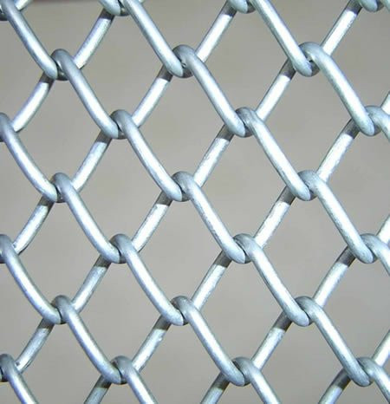 |  |  | 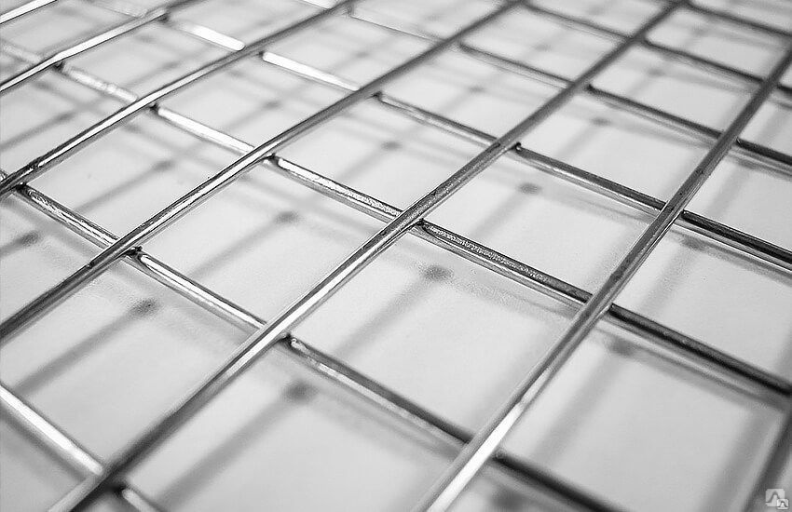 |  |  | 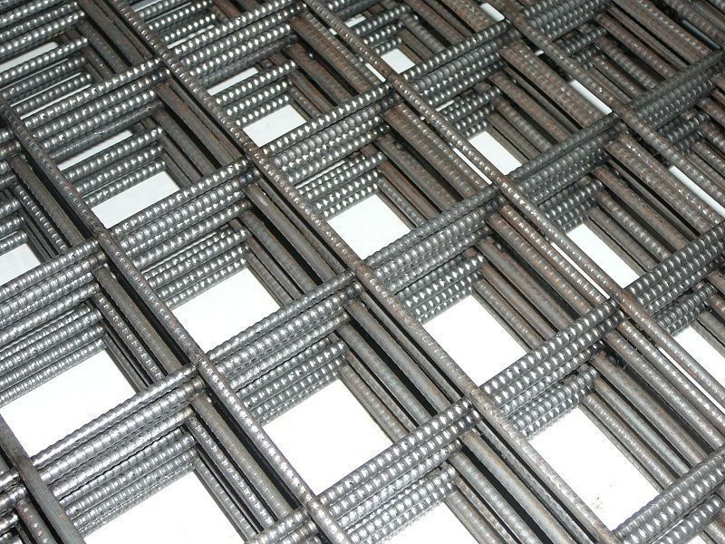 |  | 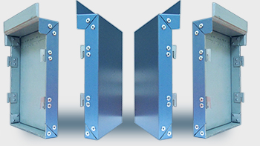
 | Свойства готовой продукции: | Сетка рабица Ячейки: 30х30, 40х40 мм 60х60 мм 100х100 мм ( четыре штампа) Максимальный диаметр отверстия :10см |  |  | Сетка сварная оцинкованная и неоцинкованная Ячейки 10х10 Диаметрx проволки, мм 1-3.5mm Размер рулон/карта 1,3х25м Вес кг/м2 2,76 |  |  | Сетка Дорожная Ячейки 100*100-300*300mm Диаметрx арматуры 3-8mm/5-12mm |  | 2D и 3D вырезка листов алюкобонда по заказу клиента

 | Область применения | Сетка плетеная «РАБИЦА» оцинкованная и металлическая активно применяется в строительстве, различных производствах, а также в быту. Она используется для строительства заборов, ограждений, крепления горных выработок, транспортных лент, для декоративных ограждений, спортивных и детских площадок. |  |  | Сварная сетка используется при изготовлении заборов и каркасов теплиц и парников, ограждения вольеров и клеток для животных. В строительстве сварную сетку используют при закладке фундамента, армирование железобетонных конструкций, полов, стен, дорожных покрытий и кирпичных кладок. |  |  | Основное назначение сетки дорожной - это укрепление асфальтовых или бетонных покрытий дорог. Полотно может использоваться не только при возведении новых шоссейных трасс, но и при ремонте и обслуживании имеющихся магистралей. Арматурная сетка часто находит применение при ремонте железной дороги. |  | Применение Алюкобонда не ограничивается только облицовкой фасадов. Многие используют Алюкобонд в качестве декоративного украшения каких-либо отдельных частей здания, например козырек, или облицовка колонн. Панели Алюкобонд имеют высокую гибкость, благодаря чему этот материал широко используется в радиусном монтаже.
 | Формы упаковки и транспортировки | Не требуются специальные формы упаковки.
 | Наличие документов стандартизации (ГОСТы, ТУ и др. код ТН ВЭД) | ГОСТ 5336-80 Код 7314 41 000 0: ТКАНИ, РЕШЕТКИ, СЕТКИ И ОГРАЖДЕНИЯ, ПРОЧИЕ, ОЦИНКОВАННЫЕ. 7314410000 - СЕТКА (РАБИЦА) 7314390000 - СЕТКА ИЗ ЧЕРНОГО МЕТАЛЛА
 | Прочие свойства | Гибкость производства под нужны клиента и рынка в целом.
 | Производители аналогичной продукции, бренды и торговые знаки | "SMART MAX GROUP" ООО; "METAL SIM VA SIM MAHSULOTLARI" ООО; "GAZIEV SAIDMUROD" ООО; "KATYANOV DMITRIY" ООО; "УЗМЕТКОМБИНАТ" АО; "AKTUL ASIA TRADE" ООО; "AMIL CONSTRUCTION PLUS" ООО; "CENTRAL ASIA" ООО; "IDEAL SETKA"; "SIGMA INVEST" ООО
 | Оптовые цены на готовую продукцию на рынке | $0.54 |  |  | $0.97 |  |  | $1.49 |  | $4.80
 | Единица измрения | Кв. метр |  |  | Квадратный метр. |  |  | Квадратный метр. |  | Расчет ведется за каждый лист алюкобонда. (4000х1500 мм)
 | Проектная мощность по каждой продукции, кв.м./год | 212000 |  |  | 256435 |  |  | 162816 |  | 5000
 | Выручка при полной мощности, $ в год | $115,085.71 |  |  | $249,108.48 |  |  | $241,898.06 |  | $24,000.00
 |  | $630,092.25
3 | Спрос
 | Местный рынок
 | Перечень потребителей продукции или услуги | Строительство
 | Норма расходования сетки кв.м. на кв.м. | 0.50
 | Строительство жилых и нежилых сооружений кв. м. в 2019 | 14500000
 | Спрос на сетку. | $7,042,857
 | Капительный ремонт дорог за 2019 (км) | 86
 | Спрос на сетку дорожную в кв.м. | 688,000
 | Спрос на сетку дорожную в $ | $1,022,171

 | Прогноз повышения потребления, спроса | 10%
 | Спрос на продукцию проекта, $ | 8,065,029
 | Дополнительный анализ статистической информации (импорт/экспорт, объем производства, статистика цен и др.) в Узбекистане
 | Наименование |  | 2017 | 2018 | 2019 год
 | Объем импорта продукции проекта (Узбекистан), тыс. $, (для прогноза импортзамещения) |  | 80.00 | 80.00 | 222.00
 | Объем экспорта продукции проекта (Узбекистан),. тыс. $ (для выявления зарубежных импортеров) |  | 3.00 | 102.00 | 20.00
 | Какие льготы и преференции, а также законы и правила применяются для проекта | Преференции и льготы для производителей, включая освобождение от налоговых и таможенных платежей на срок до 10 лет, в зависимости от объема инвестиций. В целях консервативного подхода в расчетах учтены все налоги
 | Спрос на продукцию проекта, $ | 242
 | Внешник рынок
 | Дополнительный анализ статистической информации (импорт/экспорт) в странах СНГ , коротко объемы рынка для рассматриваемого проекта, все исходные данные для расчета:
 | Страны |  | 2017 | 2018 | 2019 |  | в среднем
 | Объем импорта продукции проекта (Таджикистан), тыс. $ |  | 125 | 1.49 | 1.64 |  | 42.71
 | Объем импорта продукции проекта (Казахстан), тыс. $ |  | 1.199 | 327 | 1.289 |  | 109.83
 | Объем импорта продукции проекта (Киргизистан), тыс. $ |  | 135 | 4 | 15 |  | 51.33
 | Законы, правила, пощлины и льготы
 | Спрос на этом рынке, тыс.$ | 204
 | Выводы
 | Итого объем спроса (экспорт/местный рынок), $ | $203,873 |  |  |  |  | $8,065,029
 | План продаж (экспорт/местный рынок), % | 0% |  |  |  |  | 100%
 | Доля продаж проекта на рынке, % | 0.00% |  |  |  |  | 7.81%
4 | Оборудование
 | Ведущие производители оборудования проекта, существующие передовые технологии и др. обзорные сведения | Китай, Гремания, Россия.
 | Примеры коммерческих предложений по оборудованию | Hebei Dapu Wire Mesh Machine Co. LTD.
 | Производительность | 212000 |  |  | 256435 |  |  | 162816 |  | 5000
 | Стоимость комплекта оборудования, $ | $158,002
 | Кратко описание технологического процесса изготовления ГП в предлагаемом оборудовании | Рабицу изготовляют как на несложном станке путём вкручивания одна в другую проволочных спиралей с плоским витком, навиваемых непосредственно на рабочем органе станка, так и на высокопроизводительных сеткоплетельных станках-полуавтоматах, преимущественно немецкого происхождения. При производстве сварной сетки — используются специальные станки, принцип работы которых заключается в сваривании проволочных отрезков, расположенных параллельно и перпендикулярно друг к другу. В местах пересечения металлические детали соединяются точечной сваркой.
 | Перечень сырья и его расход, рецептура (потери сырья) чтобы получить ГП (за единицу, за определенный объем) на этом оборудовании | Металлические прутья, Полиэтиленовый порошок, Стальная проволока, Арматура.
 | Перечень энергетических ресурсов (электричества, топливо, вода и др.) и его расход при работе оборудования по получению ГП | Электричество, топливо, вода и др.
 | Площадь здания, сооружения необходимого для размещения данного оборудования, кв.м. | 1296
 | Количество работников в смену (в сутки, в сезон) при эксплуатации данного оборудования | 210
 | Срок поставки и ввода оборудования, мес. | 6
 | Перечень оборудования закупаемая на местном рынке | Трансформатор.
5 | Сырье и ресурсы
 | Наименование перечень основного сырья, материалов, упаковки | Металлические прутья, Полиэтиленовый порошок, Стальная проволока, Арматура.
 | Источники сырья (местный или импорт) | местный
 | Оптовые цены (Коротко конъюктура цен сырья, материалов и др. на рынке) $/кг | Будет уточнено
 | Перечень энергетических ресурсов, ед. изм. | Эл. Энергия,КВт |  | Вода, куб.м. | Природный газ, куб.м. |  | топливо, тонн | Прочее |  |  | Прочее
 | Потребность в энергетических ресурсах в год | 84,800 |  |  |  |  |  | нет |  |  | нет
 | Тарифы, $ | 0.04 |  | 0.17 | 0.06 |  | 660

6 | Место размещения проекта
 | Регион места размещения | Будет уточнено
 | Юридический адрес проекта | Будет уточнено
 | Наличие сырья
 | Наличие мощностей инженерной инфраструктуры (готовое здание, газ, электр, вода и прочее) | Будет уточнено
 | Наличие дорожной инфраструктуры (ж-д, авто дороги и др.) | Будет уточнено
 | Другие параметры места размещения проекта | 0
 | Другие параметры места размещения проекта | Будет уточнено
 | Существующие здания и прочие основные фонды | Будет уточнено
 | Занимаемая площадь проекта, кв.м., в том числе: | 750.00
 | Площадь производственных зданий и сооружений | 500
 | Площадь прилегающей к зданиям территории | 250
 | Посевные и другие С/Х площади, га

7 | Экономическая эффективность
 | Стоимость проекта, $, в том числе | $279,406
 | Показатели | Затраты в национальной валюте | Затраты в СКВ | Всего | Структура |  |  | Займ / кредит | Местный инвестор | Иностранный инвестор
 | Проектирование | 6,320 | 0 | 6,320 | 2% |  |  | 0 | 6,320 | 0
 | Здания, сооружения, земля | 47,401 | 0 | 47,401 | 17% |  |  | 0 | 47,401 | 0
 | Основное оборудование | 0 | 158,002 | 158,002 | 57% |  |  | 0 | 0 | 158,002
 | Вспомогательное оборудование | 0 | 6,320 | 6,320 | 2% |  |  | 0 | 0 | 6,320
 | Транспортные расходы, шеф-монтаж, обучение | 0 | 11,060 | 11,060 | 4% |  |  | 0 | 0 | 11,060
 | Прочие фиксированные активы | 7,900 | 20,000 | 27,900 | 10% |  |  | 0 | 7,900 | 20,000
 | Всего Фиксированные Активы | 61,621 | 195,382 | 257,003 | 92% |  |  | 0 | 61,621 | 195,382
 | структура | 24% | 76% | 100% | 0% |  |  | 0 | 0 | 1
 | Запасы сырья и материалов (3 месяцов) | 17,263 | 0 | 17,263 | 6% |  |  | 0 | 17,263 | 0
 | Финансовые издержки | 1,232 | 3,908 | 5,140 | 2% |  |  | 0 | 1,232 | 3,908
 | ВСЕГО ПЕРВОНАЧАЛЬНАЯ СТОИМОСТЬ ПРОЕКТА | 80,116 | 199,290 | 279,406 | 100% |  |  | 0 | 80,116 | 199,290
 | Структура | 29% | 71% | 100% | 0% |  |  | 0% | 29% | 71%
 | Прямые инвестиции, $ в том числе: | $279,406
 | Вклад местного инвестора (инициатора), $ | $80,116
 | Вклад иностранного инвестора, $ | $199,290
 | Кредиты или займы, $ | 0

 | Потоки наличности
 | Годы | 1 год | 2 год | 3 год | 4 год | 5 год | 6 год | 7 год | 8 год | 9 год | 10 год
 | Притоки наличности | 0 | 236,285 | 362,303 | 425,312 | 488,321 | 551,331 | 567,083 | 567,083 | 567,083 | 567,083
 | Оттоки наличности | 279,406 | 151,475 | 206,963 | 229,363 | 251,762 | 274,162 | 278,187 | 278,659 | 280,315 | 280,280
 | Чистый поток наличности | (279,406) | 84,809 | 155,340 | 195,950 | 236,559 | 277,168 | 288,896 | 288,424 | 286,768 | 286,803
 | Срок окупаемости (DPP) (месяц) | 31
 | Внутренная норма доходности (IRR),% | 51.6%
 | Чистая приведенная ценность (NPV), $ | 1,603,197
 | Индекс доходности инвестиций ( (PI) | 6.75
 | Количество рабочих мест | 23
 | Количество рабочих мест на 1 млн. $ инвестиций | 82
 | Налоговые льготы и преференции по проекту | Преференции и льготы для производителей, включая освобождение от налоговых и таможенных платежей на срок до 10 лет, в зависимости от объема инвестиций. В целях консервативного подхода в расчетах учтены все налоги
8 | Преимущества, недостатки и нерешенные вопросы
 | Сильные стороны (Преимущества проекта) | Высокий спрос на внутреннем рынке Продукция проекта не имеет срока хранения Производится по заказу клиента
 | Слабые стороны (недостатки) | Реализация продукции требует передачи её на основе консигнационых соглашений.
 | Возможности | Наличие широкого круга потребителей, возможности расширения ассортимента продукции
 | Угрозы | Высокая конкуренция Наличие на рынке аналогичной продукции из полимерного сырья
 | Нерешенные вопросы и необходимые меры: | Необходимо изыскать добровольного инициатора проекта с достаточным собственным капиталом ввиде здания, строительных работ, оплаты части вспомогательного оборудования, а также затрат 1-5 года деятельности до плодоношения фруктовых деревьев
 |  | Необходимо изыскать место реализации проекта c коммунальной и дорожной инфраструктурой
 |  | Необходимо изыскать партнера (в том числе иностранного инвестора) заинтересованного в участии в проекте инвестициями для оплаты стоимости оборудования и его доставки, обучения персонала и финансовых издержек.
 |  | Для открытия финансирования необходимо разработать и утвердить ПСД и выбрать поставщиков оборудования, строительных работ, сырья и материалов и заключить с ними договоры

Рейтинг инициатора проекта

Рейтинг готовности инвестиционного проекта

